留意事項
令和7年度 両爬哺・同定上の留意点

●種の確定に関する留意事項 ○両生類、爬虫類については、日本産爬虫両生類標準和名(2022年3月29日改訂)日本爬虫両棲類学会に準拠し更新しました。サンショウウオ科、アカガエル科、トカゲ科などで新種記載が進んでいます。日本産爬虫両生類標準和名(日本爬虫両棲類学会)の最新情報を確認し現地での同定に努めてください。また、種の確定に関する情報（生息分布域に関する情報、個体写真、標本）を可能な限り記録・保管して下さい。 ○哺乳類については、平成27年度以降採用していた生物リスト(目録)を見直しました。世界哺乳類標準和名リスト（日本哺乳類学会）をベースに、レッドリスト2020（環境省編）などの最新情報との対応を考慮し、学識者意見を踏まえて更新しました。種の確定については、従来の亜種まで分類する方針を見直し、原則として、種に統合するものとしました。ただし、環境省レッドリストで亜種指定されてる種については、亜種まで同定するよう努めてください。

●R5年度水国リストにおける哺乳類目録改訂について ・環境省レッドリストに指定されている亜種もしくは外来の亜種を含む場合は、「種名（亜種名）」という表記にしました。（亜種まで同定するよう務めてください。） ・アライグマについて カニクイアライグマについては、日本にはほとんど定着しておらず、現場での目視や写真でも判別は困難であることから、以下のように水国における方針を変更します。 R1までの方針：カニクイアライグマの可能性があるため、個体写真がない場合には基本的にアライグマ属とする。 今後の方針：カニクイアライグマをリストから削除、フィールドサインでの確認であってもアライグマとする。

●種または亜種の確定に至らなかった場合の留意事項 ○属、科、目等いずれのレベルとするか、十分に吟味してください。 ○種または亜種の確定に至らなかった場合には、現地調査様式の特記事項（河川版では1および3、ダム湖版では1-1および2-1）に確認状況を記載し、考察様式1（河川版）、整理様式6（ダム湖版）および報告書本編に理由を具体的に記載してください。 ○過去に以下のような記述で、同定根拠の確認が必要になった事例があります。 ・ヒキガエル属、アカガエル科、アマガエル科 ・有鱗目 ・ヤモリ属 ・トカゲ属 ・アカミミガメ属、ヌマガメ科 ・モグラ属、モグラ科 ・ヒナコウモリ科、コウモリ目 ・ホオヒゲコウモリ属 ・ハタネズミ属、アカネズミ属、ネズミ科 ・ウサギ目、ウサギ科 ・リス属、リス科 ・イタチ属、イタチ科

ハントウアカネズミ（カラフトアカネズミ）の足裏（岩佐委員提供）
●哺乳類に関する留意事項 ○ニホンイタチ、シベリアイタチ 痕跡、目撃のみの場合はイタチ属としてください。 自動撮影等による確認で、体色や尻尾の長さが明瞭に確認できない場合は、イタチ属としてください。 ○ミンク 特定外来生物のミンクの分布が予想される地域では、ミンク同定のため個体写真の撮影に努めるなど、調査協力をお願いします。 ○イノブタ イノブタについては、確実なもの以外はイノシシとして整理する方針とします。 ○マングース マングースについて、沖縄定着種はフイリマングースとされています。過年度調査等で確認されたジャワマングースはフイリマングースに対応させてください。
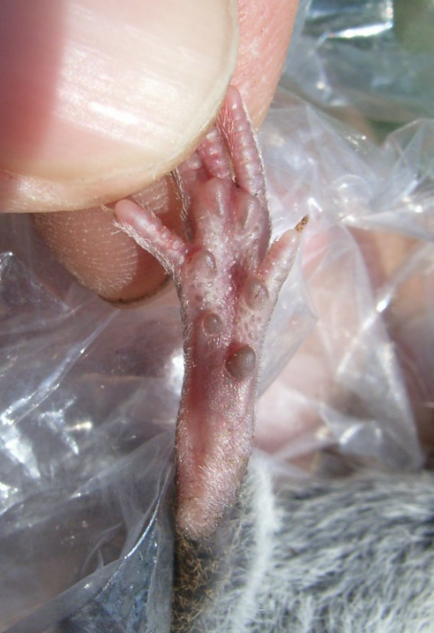 ○アカネズミ、ハントウアカネズミ（カラフトアカネズミ）の同定 アカネズミの若い個体とハントウアカネズミ（カラフトアカネズミ）は、足裏を見れば確実に判断できます。 足裏の肉球間にニキビのような細かい粒が確認できたらハントウアカネズミ（カラフトアカネズミ）です。 ○タイリクヤチネズミ（エゾヤチネズミ）、ヒメヤチネズミ（ミカドネズミ）の同定 タイリクヤチネズミ（エゾヤチネズミ）とヒメヤチネズミ（ミカドネズミ）は、尻尾の二色性と鱗環から確実に判断できます。尻尾の上下が明瞭に二色に分かれ、鱗環が見えないほど毛に覆われているのがヒメヤチネズミ（ミカドネズミ）です。タイリクヤチネズミ（エゾヤチネズミ）は鱗環がはっきりと見えます。

疋田委員提供（撮影：河村功一）
●爬虫類に関する留意事項 ○ニホントカゲ、ヒガシニホントカゲ 独立行政法人国立環境研究所ホームページの分布情報に従い、ニホントカゲとヒガシニホントカゲを区分してください。 また、分布境界では、頭の鱗が識別点となりますので、写真撮影の際は、頭部を真上から撮影するよう留意してください。 分布境界地域での確認については、できるだけ標本を採集し、正確な同定に努めるよう留意してください。 東北地方には前額板がニホントカゲ型のものが多い地域があり、前額版の形状のみで判別できないことに留意してください。 分布の境界地域である近畿地方では、種判別のためDNAサンプルを採取しておくよう留意してください。 ○クサガメ、ニホンイシガメ、ニホンスッポン、チュウゴクスッポン 近年、中国産との交雑が起きているとの報告があり、同定に注意が必要です。 クサガメとニホンイシガメの交雑種は、１代雑種は頭部側面と、甲羅の背面真上からの写真で判別可能です。 クサガメ、ニホンイシガメ、ニホンスッポン、チュウゴクスッポンを捕獲したときは、甲羅の背面、腹面、横から（クサガメは頭部側面の模様が映るように）、および正面からの写真を撮影するようにして下さい。また、首を出した状態での写真撮影に努めて下さい。 また、これらの種を捕獲した場合は可能であれば、正確な同定のために尾や皮膚片などの組織標本（エタノール液浸等）も残すことが望ましい。 激減しているニホンイシガメについては十分に注意して調査してください。 明らかにニホンイシガメとクサガメの交雑個体と判別可能なものは、「イシガメとクサガメの交雑種」として記録してください。 クサガメの中で明らかに中国系統（いわゆるキンセンガメ）と判別可能なものについては、「クサガメ（中国系、朝鮮系）」と記録してください。 種判別のためDNAサンプルを採取しておくよう、留意してください。
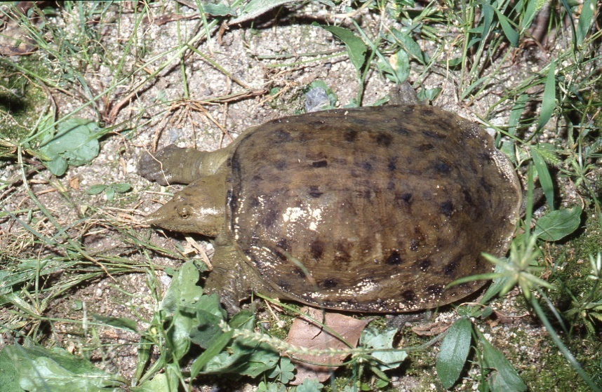 また、中国から輸入された、狭義のチュウゴクスッポン（Pelodiscus sinensis）と、ニホンスッポンとの間で交雑が進んでいます。戻し交雑もおこっているので形態での判断は難しいですが、ニホンスッポンは甲が丸いか下ぶくれで、チュウゴクスッポンは背甲が縦長で斑紋がでるものもいるのが特徴です。写真は、甲羅の形状が分かるように撮影するよう留意してください。
○タカチホヘビ 捕獲した場合には可能であれば、正確な同定のために尾や皮膚片などの組織標本（エタノール液浸等）も残すことが望ましい。
◯クロイワトカゲモドキ 沖縄島のクロイワトカゲモドキは南北の２種（未記載種を含む）が生息することがわかっています。沖縄島の調査において、クロイワトカゲモドキが確認・捕獲された場合は、種判別の根拠となる写真（背面の模様、後ろ足の足裏（鱗に特徴あり））の写真を撮影することに努めてください。 ○オキナワヤモリとミナミヤモリ オキナワヤモリとミナミヤモリは遺伝的には別種であることが明らかにされています。沖縄諸島では、両種は同所的に分布するため、該当地域では十分に注意し、以下の論文を準拠に識別してください。 戸田守（2008）オキナワヤモリとミナミヤモリの識別点について（予報）Akamata(19)23-30

●両生類に関する留意事項 ○ツチガエル、ムカシツチガエル R5水国リストより、ムカシツチガエルが新規登録されました。 以下の文献に従ってツチガエルとムカシツチガエルを分類してください。 TOMOHIKO SHIMADA, MASAFUMI MATSUI, MITSUAKI OGATA, IKUO MIURA, MAI TANGE, MI-SOOK MIN & KOSHIRO ETO Genetic and morphological variation analyses of Glandiranarugosa with description of a new species (Anura, Ranidae) Zootaxa 5174 (1): 025–045 https://mapress.com/zt/article/view/zootaxa.5174.1.2/48139

●写真の撮り方に関する留意事項（サンショウウオ類、カエル類、トカゲ類、ネズミ科） 種の識別のために、個体写真の重要性が増しています。分類群の特徴、種の判別点を踏まえて、後に写真による同定の参考となるように撮影するように心がけてください。 ○サンショウウオ類及び、カエル類の幼生は、側面からの水中写真が重要です。 ○トカゲ類は、頭部の鱗が判別点であるので、頭部背面からの写真が重要です。 ○カメ類は、甲羅の背面上部（真上）から甲羅の形がわかるように撮影することが重要です。 〇ネズミ科（アカネズミ類、ヒメネズミ類）は、尾と後趾が見えるように撮影することが重要です。 〇ネズミ科（タイリクヤチネズミ（エゾヤチネズミ）、ヒメヤチネズミ（ミカドネズミ））は、尾が見えるように撮影することが重要です。 以下の文献を参考に同定 Ohdachi SD, Ishibashi Y, Iwasa MA, Fukui D, Saitoh T (2015) The Wild Mammals of Japan, 2nd edition. Shoukado, Kyoto 506 pp.

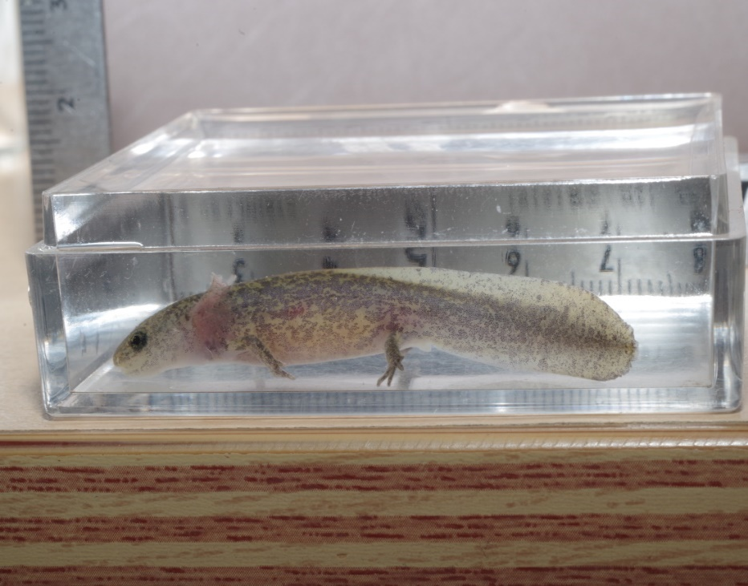 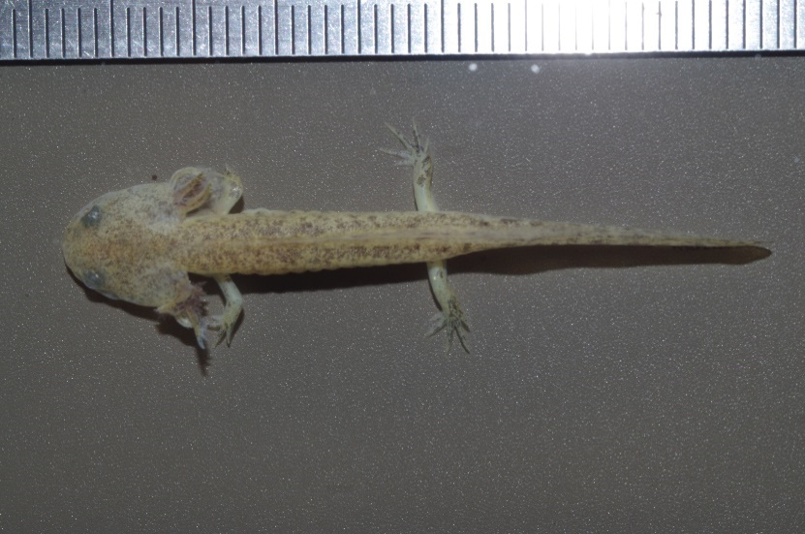 ●サンショウウオ類及び、カエル類の幼生の写真撮影方法 ・プラスチックなどの透明な容器に十分な水を入れ、幼生を容器の端に押し付けて側面を撮影する。

●トカゲ属の頭部の写真撮影方法 ・捕獲した個体をしっかりと保持し、鼻先の前額板という2枚の鱗に焦点をあわせて真上から撮影。
・前額板が離れた典型的なヒガシニホントカゲ(左)、前額版が接するニホントカゲ(中)、前額版が接するヒガシニホントカゲ(右)。ヒガシニホントカゲの中には前額板が接する個体が見られるので注意が必要。

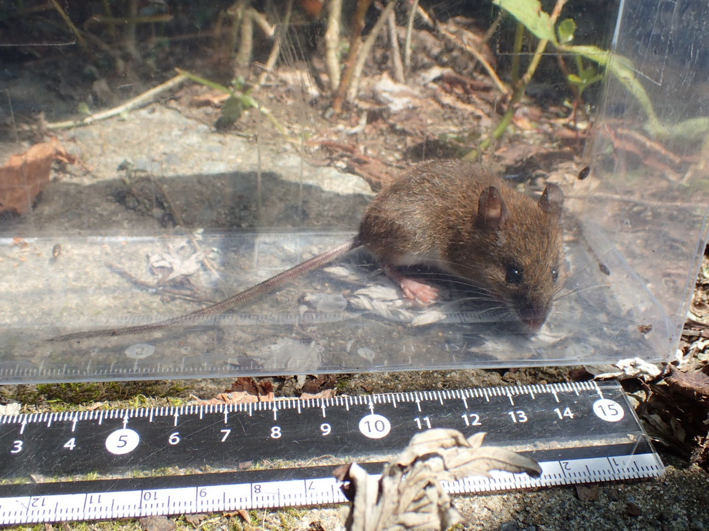 ●ネズミ科（アカネズミ類、ヒメネズミ類、タイリクヤチネズミ（エゾヤチネズミ）、ヒメヤチネズミ（ミカドネズミ））の写真撮影方法 ・プラスチックなどの透明な容器に入れる等して、尾（アカネズミ類、ヒメネズミ類は後趾も）が見えるように撮影する。

※青字部分を変更しました

